Sheet1
 | Mokyklų tinklų konfigūracija |  |  |  |  | IP numerių intervalai
Jpg Nr | 1 | 2 | 3 | 4 | 5 | Viešiems tinklams | Administracijų tinklams | Tarnybiniams ryšiams
45 | 12v+10a | 19v+R | (4v+4a) | 17v+15v+R | 10v+10v | 222.222.4.0/23 | 111.111.11.128/25 | 10.10.10.192/27

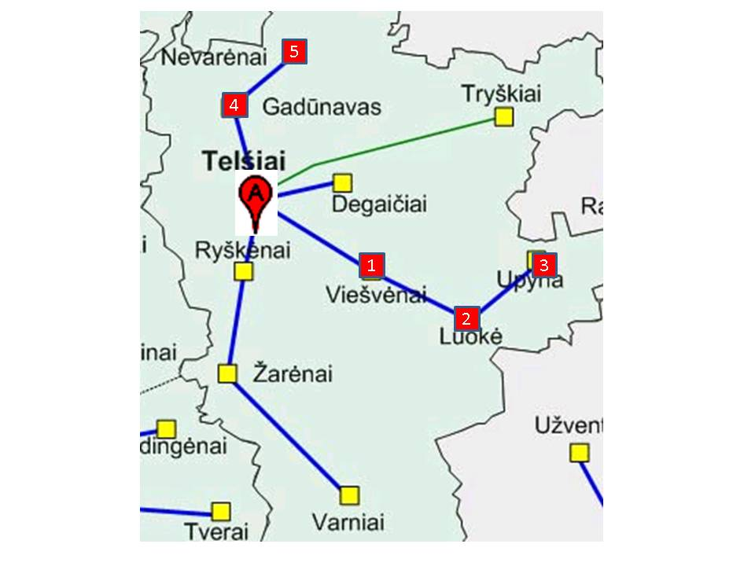
 |  |  |  |  |  | 9 | 7 | 5
 |  |  |  |  |  | 512 | 128 | 32
 | Lukas Kuzmickas IFF-1/6 |  |  |  |  | Tinkami ip viešiems | Tinkami ip administraciniams | Tinkami ip tarnybiniams
 |  |  |  |  |  | 222.222.4.1 - 222.222.5.254 | 111.111.11.129 - 111.111.11.254 | 10.10.10.193 - 10.10.10.222

 | LAN | Numeruojama sąsajų | Potinklio tipas | Potinklio dydis | Prefiksas | Kaukė | Adresų segmentas |  | Duomenų segmento paskirtis | Duotas segmentas | Panaudota | Liko laisvų | LAN | Tinklo IP adresas | Kaukė | Per kurį maršrutizatorių | Sekančio šuolio adresas
 |  |  |  |  |  |  | nuo - iki
 | vie-a | 12 | admin | 16 | /28 | 255.255.255.240 | 111.111.11.128 - 111.111.11.143
 | upy-a | 6 | admin | 8 | /29 | 255.255.255.248 | 111.111.11.144 - 111.111.11.151
 | tel | 2 | admin | 4 | /30 | 255.255.255.252 | 111.111.11.152 - 111.111.11.155
 | gad | 33 | vies | 64 | /26 | 255.255.255.192 | 222.222.4.0 - 222.222.4.63
 | nev | 21 | vies | 32 | /27 | 255.255.255.224 | 222.222.4.64 - 222.222.4.95
 | luo | 20 | vies | 32 | /27 | 255.255.255.224 | 222.222.4.96 - 222.222.4.127
 | vie-v | 13 | vies | 16 | /28 | 255.255.255.240 | 222.222.4.128 - 222.222.4.143
 | upy-v | 5 | vies | 8 | /29 | 255.255.255.248 | 222.222.4.144 - 222.222.4.151
 | Rupy-Rluo | 2 | tarnyb | 4 | /30 | 255.255.255.252 | 10.10.10.192 - 10.10.10.195
 | Rluo-Rvie | 2 | tarnyb | 4 | /30 | 255.255.255.252 | 10.10.10.196 - 10.10.10.199
 | Rvie-Rtel | 2 | tarnyb | 4 | /30 | 255.255.255.252 | 10.10.10.200 - 10.10.10.203
 | Rtel-Rgad | 2 | tarnyb | 4 | /30 | 255.255.255.252 | 10.10.10.204 - 10.10.10.207
 | naujas-v | 4 | vies | 8 | /29 | 255.255.255.248 | 222.222.4.152 - 222.222.4.159
 | Rluo-Rnaujas | 2 | tarnyb | 4 | /30 | 255.255.255.252 | 10.10.10.208 - 10.10.10.211

 | Duomenų segmento paskirtis | Duotas segmentas | Panaudota | Liko laisvų
 | Viešiems tinklams | 222.222.4.0/23 | 222.222.4.0 - 222.222.4.151 | 222.222.4.152 - 222.222.5.254
 | Administracijų tinklams | 111.111.11.128/25 | 111.111.11.128 - 111.111.11.155 | 111.111.11.156 - 111.111.11.254
 | Tarnybiniams ryšiams | 10.10.10.192/27 | 10.10.10.192 - 10.10.10.207 | 10.10.10.208 - 10.10.10.222

 | LAN | PC | Kaukė | Adresų segmentas | Adresai kompiuteriams | Serverio adresas | Gateway adresas
 |  | kiekis |  | nuo - iki
 | vie-a | 10 | 255.255.255.240 | 111.111.11.128 - 111.111.11.143 | 111.111.11.129 - 111.111.11.138 | 111.111.11.139 | 111.111.11.142
 | upy-a | 4 | 255.255.255.248 | 111.111.11.144 - 111.111.11.151 | 111.111.11.145 - 111.111.11.148 | 111.111.11.149 | 111.111.11.150
 | tel | 0 | 255.255.255.252 | 111.111.11.152 - 111.111.11.155 |  | 111.111.11.153 | 111.111.11.154
 | gad | 32 | 255.255.255.192 | 222.222.4.0 - 222.222.4.63 | 222.222.4.1 - 222.222.4.32 |  | 222.222.4.62
 | nev | 20 | 255.255.255.224 | 222.222.4.64 - 222.222.4.95 | 222.222.4.65 - 222.222.4.84 |  | 222.222.4.94
 | luo | 19 | 255.255.255.224 | 222.222.4.96 - 222.222.4.127 | 222.222.4.97 - 222.222.4.115 |  | 222.222.4.126
 | vie-v | 12 | 255.255.255.240 | 222.222.4.128 - 222.222.4.143 | 222.222.4.129 - 222.222.4.140 |  | 222.222.4.142
 | upy-v | 4 | 255.255.255.248 | 222.222.4.144 - 222.222.4.151 | 222.222.4.145 - 222.222.4.148 |  | 222.222.4.150
 | naujas-v | 4 | 255.255.255.248 | 222.222.4.152 - 222.222.4.159 | 222.222.4.153 - 222.222.4.157 |  | 222.222.4.158

 | Rupy
 | LAN | Tinklo IP adresas | Kaukė | Per kurį maršrutizatorių | Sekančio šuolio adresas
 | vie-a | 111.111.11.128 | 255.255.255.240 | Rluo | 10.10.10.194
 | upy-a | 111.111.11.144 | 255.255.255.248 | Tiesiai
 | tel | 111.111.11.152 | 255.255.255.252 | Rluo | 10.10.10.194
 | gad | 222.222.4.0 | 255.255.255.192 | Rluo | 10.10.10.194
 | nev | 222.222.4.64 | 255.255.255.224 | Rluo | 10.10.10.194
 | luo | 222.222.4.96 | 255.255.255.224 | Rluo | 10.10.10.194
 | vie-v | 222.222.4.128 | 255.255.255.240 | Rluo | 10.10.10.194
 | upy-v | 222.222.4.144 | 255.255.255.248 | Tiesiai
 | naujas-v | 222.222.4.152 | 255.255.255.248 | Rnaujas

 | Rluo
 | LAN | Tinklo IP adresas | Kaukė | Per kurį maršrutizatorių | Sekančio šuolio adresas
 | vie-a | 111.111.11.128 | 255.255.255.240 | Rvie | 10.10.10.198
 | upy-a | 111.111.11.144 | 255.255.255.248 | Rupy | 10.10.10.193
 | tel | 111.111.11.152 | 255.255.255.252 | Rvie | 10.10.10.198
 | gad | 222.222.4.0 | 255.255.255.192 | Rvie | 10.10.10.198
 | nev | 222.222.4.64 | 255.255.255.224 | Rvie | 10.10.10.198
 | luo | 222.222.4.96 | 255.255.255.224 | Tiesiai
 | vie-v | 222.222.4.128 | 255.255.255.240 | Rvie | 10.10.10.198
 | upy-v | 222.222.4.144 | 255.255.255.248 | Rupy | 10.10.10.193
 | naujas-v | 222.222.4.152 | 255.255.255.248 | Rnaujas | 10.10.10.210

 | Rvie
 | LAN | Tinklo IP adresas | Kaukė | Per kurį maršrutizatorių | Sekančio šuolio adresas
 | vie-a | 111.111.11.128 | 255.255.255.240 | Tiesiai
 | upy-a | 111.111.11.144 | 255.255.255.248 | Rluo | 10.10.10.197
 | tel | 111.111.11.152 | 255.255.255.252 | Rtel | 10.10.10.202
 | gad | 222.222.4.0 | 255.255.255.192 | Rtel | 10.10.10.202
 | nev | 222.222.4.64 | 255.255.255.224 | Rtel | 10.10.10.202
 | luo | 222.222.4.96 | 255.255.255.224 | Rluo | 10.10.10.197
 | vie-v | 222.222.4.128 | 255.255.255.240 | Tiesiai
 | upy-v | 222.222.4.144 | 255.255.255.248 | Rluo | 10.10.10.197
 | naujas-v | 222.222.4.152 | 255.255.255.248 | Rnaujas | 10.10.10.197

 | Rtel
 | LAN | Tinklo IP adresas | Kaukė | Per kurį maršrutizatorių | Sekančio šuolio adresas
 | vie-a | 111.111.11.128 | 255.255.255.240 | Rvie | 10.10.10.201
 | upy-a | 111.111.11.144 | 255.255.255.248 | Rvie | 10.10.10.201
 | tel | 111.111.11.152 | 255.255.255.252 | Tiesiai
 | gad | 222.222.4.0 | 255.255.255.192 | Rgad | 10.10.10.206
 | nev | 222.222.4.64 | 255.255.255.224 | Rgad | 10.10.10.206
 | luo | 222.222.4.96 | 255.255.255.224 | Rvie | 10.10.10.201
 | vie-v | 222.222.4.128 | 255.255.255.240 | Rvie | 10.10.10.201
 | upy-v | 222.222.4.144 | 255.255.255.248 | Rvie | 10.10.10.201
 | naujas-v | 222.222.4.152 | 255.255.255.248 | Rnaujas | 10.10.10.201

 | Rgad
 | LAN | Tinklo IP adresas | Kaukė | Per kurį maršrutizatorių | Sekančio šuolio adresas
 | vie-a | 111.111.11.128 | 255.255.255.240 | Rtel | 10.10.10.205
 | upy-a | 111.111.11.144 | 255.255.255.248 | Rtel | 10.10.10.205
 | tel | 111.111.11.152 | 255.255.255.252 | Rtel | 10.10.10.205
 | gad | 222.222.4.0 | 255.255.255.192 | Tiesiai
 | nev | 222.222.4.64 | 255.255.255.224 | Tiesiai
 | luo | 222.222.4.96 | 255.255.255.224 | Rtel | 10.10.10.205
 | vie-v | 222.222.4.128 | 255.255.255.240 | Rtel | 10.10.10.205
 | upy-v | 222.222.4.144 | 255.255.255.248 | Rtel | 10.10.10.205
 | naujas-v | 222.222.4.152 | 255.255.255.248 | Rnaujas | 10.10.10.205

 | Tinklas veikia be klaidų, tačiau nepadarėme acl dalies.

 | Rnaujas
 | LAN | Tinklo IP adresas | Kaukė | Per kurį maršrutizatorių | Sekančio šuolio adresas
 | vie-a | 111.111.11.128 | 255.255.255.240 | Rluo | 10.10.10.209
 | upy-a | 111.111.11.144 | 255.255.255.248 | Rluo | 10.10.10.209
 | tel | 111.111.11.152 | 255.255.255.252 | Rluo | 10.10.10.209
 | gad | 222.222.4.0 | 255.255.255.192 | Rluo | 10.10.10.209
 | nev | 222.222.4.64 | 255.255.255.224 | Rluo | 10.10.10.209
 | luo | 222.222.4.96 | 255.255.255.224 | Rluo | 10.10.10.209
 | vie-v | 222.222.4.128 | 255.255.255.240 | Rluo | 10.10.10.209
 | upy-v | 222.222.4.144 | 255.255.255.248 | Rluo | 10.10.10.209
 | naujas-v |  |  | Tiesiai

